Подушки и одеяла
 | Прайс-лист Компания «Астра» | г. Новосибирск, ул. Б.Хмельницкого 90, к.1 |  |  | Быстрый переход к изделиям из: | искуственных волокон |  | кедра
 | от 1 декабря 2025 года | телефон: +7 (383) 354-98-07 |  |  |  | натуральной шерсти |  | пуха
 | Подушки и одеяла | astra-nsk@yandex.ru |  |  |  | бамбука |  | эвкалипта
 |  | www.astra-nsk.ru |  |  |  | гречихи

 | Не является публичной оффертой
Фотография | Размеры, см | Артикул | Цена с НДС | Код | Заказ | Сумма | Вес
 |  |  |  | товара | шт. | 0р. | кг.
Изделия с наполнителем из синтепона |  |  |  |  |  | 0р.
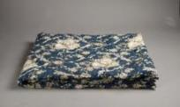 | 1. Одеяло с наполнителем синтепон (пл. 150 г/кв.м.)
 | Ткань: полиэстер, без канта
 | Упаковка: п/э пакет
 | 140*205 | ПС 1,5 | 481р. | 410106 | 0 | 0р. | 0.800
 | 172*205 | ПС 2,0 | 565р. | 410107 | 0 | 0р. | 1.085
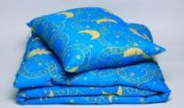
 | 220*200 | ПС 2,2 | 815р. | 410108 | 0 | 0р.
 | 2. Комплект "Подушка + Одеяло"
 | Одеяло (ПС 140*205 с наполнителем из синтепона)
 | Подушка (ПБС 50*70 с наполнителем из экофайбера)
 | Упаковка: п/э пакет
 | 140х205+50х70 | Комплект ПС 1,5 ПБС 50*70 | 697р. | 410074 | 0 | 0р. | 1.640
Изделия с наполнителем из экофайбера
 | 1. Одеяло с наполнителем экофайбер (пл. 250 г/кв.м.)
 | Ткань: полиэстер, без канта
 | Упаковка: п/э пакет |  | 5% скидка
 | 140*205 | ПБС 1,5 | 560р. | 410019 | 0 | 0р. | 1.080 | 589р.
 | 172*205 | ПБС 2,0 | 673р. | 410020 | 0 | 0р. | 1.330 | 708р.
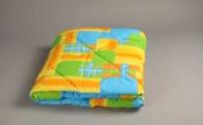 | 2. Одеяло с наполнителем экофайбер (пл. 300 г/кв.м.)
 | Ткань: полиэстер, с кантом
 | Упаковка: п/э пакет
 | 140*205 | ПБ 1,5 | 685р. | 410016 | 0 | 0р. | 1.340
 | 172*205 | ПБ 2,0 | 806р. | 410017 | 0 | 0р. | 1.640
 | 220*200 | ПБ 2,2 | 986р. | 410018 | 0 | 0р. | 2.100
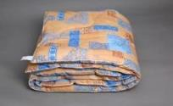 | 3. Одеяло с наполнителем экофайбер (пл. 380 г/кв.м.)
 | Ткань: бязь (хлопок 100%, пл. 125 г/кв. м), с кантом
 | Упаковка: п/э пакет
 | 140*205 | ХБ 1,5 | 1,196р. | 410036 | 0 | 0р. | 1.760
 | 172*205 | ХБ 2,0 | 1,472р. | 410037 | 0 | 0р. | 2.100
 | 220*200 | ХБ 2,2 | 1,803р. | 410038 | 0 | 0р. | 2.714
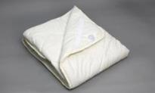 | 4. Наматрасник с наполнителем экофайбер (пл. 250 г/кв.м.)
 | Ткань: поликоттон (пл. 120 г/кв.м)
 | Упаковка: сумка ПВХ
 | 140*200 | НМ 1,4 | 1,568р. | 410004 | 0 | 0р. | 1.600
 | 160*200 | НМ 1,6 | 1,702р. | 410005 | 0 | 0р. | 1.700
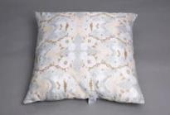
 | 180*200 | НМ 1,8 | 1,874р. | 410006 | 0 | 0р. | 1.830
 | 5. Подушка с наполнителем экофайбер (шарики)
 | Ткань: полиэстер, без канта
 | Упаковка: п/э пакет |  | скидка 5%
 | 50*70 | ПБС 50*70 | 211р. | 420021 | 0 | 0р. | 0.580 | 222р.
 | 70*70 | ПБС 70*70 | 272р. | 420022 | 0 | 0р. | 0.800 | 286р.
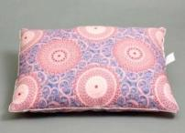 | 6. Подушка с наполнителем экофайбер (шарики)
 | Ткань: полиэстер, с кантом
 | Упаковка: п/э пакет
 | 70*70 | ПБ 70*70 | 339р. | 420020 | 0 | 0р. | 0.872
 | 50*70 | ПБ 50*70 | 257р. | 420017 | 0 | 0р. | 0.670
 | 60*60 | ПБ 60*60 | 262р. | 420018 | 0 | 0р. | 0.670
 | 40*60 | ПБ 40*60 | 163р. | 420015 | 0 | 0р. | 0.380
 | 50*50 | ПБ 50*50 | 170р. | 420016 | 0 | 0р. | 0.382
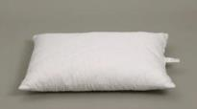
 | 40*40 | ПБ 40*40 | 99р. | 420014 | 0 | 0р. | 0.180
 | 7. Подушка с наполнителем экофайбер (шарики)
 | Ткань: микрофибра стеганная, с кантом
 | Упаковка: п/э пакет |  | скидка 5%
 | 70*70 | ХМС 70*70 | 411р. | 420093 | 0 | 0р. | 1.950 | 433р.
 | 50*70 | ХМС 50*70 | 328р. | 420094 | 0 | 0р. | 1.350 | 345р.
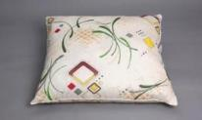 | 8. Подушка с наполнителем экофайбер (шарики)
 | Ткань: бязь (хлопок 100%, пл. 125 г/кв.м.), с кантом
 | Упаковка: п/э пакет
 | 70×70 | ХБ 70*70 | 461р. | 420044 | 0 | 0р. | 0.950
 | 50*70 | ХБ 50*70 | 345р. | 420039 | 0 | 0р. | 0.706
 | 60*60 | ХБ 60*60 | 363р. | 420041 | 0 | 0р. | 0.710
 | 40*60 | ХБ 40*60 | 222р. | 420036 | 0 | 0р. | 0.436
 | 50*50 | ХБ 50*50 | 233р. | 420038 | 0 | 0р. | 0.440
 | 40*40 | ХБ 40*40 | 140р. | 420033 | 0 | 0р. | 0.233
Изделия с наполнителем из аналога "Лебяжий пух"
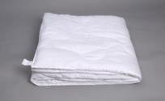
 | 1. Одеяло с наполнителем микроволокно "Лебяжий пух" пл. 280 г/кв.м
 | Ткань: микрофибра (п/э 100%), пл. 80 г/кв.м (увеличена плотность) с кантом
 | Упаковка: п/э пакет | скидка 5%
 | 140*205 | ЛПУ 1,5 | 787р. | 411420 | 0 | 0р. | 1.350 | 828р.
 | 172*205 | ЛПУ2,0 | 937р. | 411421 | 0 | 0р. | 1.695 | 986р.
 | 220*200 | ЛПУ 2,2 | 1,198р. | 411422 | 0 | 0р. | 2.020 | 1,261р.
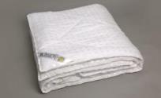
 | 2.Одеяло с наполнителем микроволокно"Лебяжий пух" пл. 280 г/кв.м
 | Ткань: глосс-сатин, с кантом
 | Упаковка: сумка ПВХ
 | 140*205 | ЛТП 1,5 | 981р. | 411414 | 0 | 0р. | 1.530 | 981р.
 | 172*205 | ЛТП 2,0 | 1,145р. | 411415 | 0 | 0р. | 1.820 | 1,145р.
 | 220*200 | ЛТП 2,2 | 1,437р. | 411416 | 0 | 0р. | 2.165 | 1,437р.
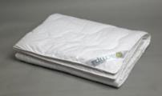 | 3. Одеяло с наполнителем микроволокно "Лебяжий пух" пл. 280 г/кв.м
 | Ткань: тик, с кантом
 | Упаковка: пакет улучшенной прозрачности
 | 140×205 | ЛТ 1,5 | 1,682р. | 410070 | 0 | 0р. | 1.760
 | 172×205 | ЛТ 2,0 | 2,007р. | 410082 | 0 | 0р. | 2.070
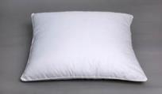
 | 220×200 | ЛТ 2,2 | 2,498р. | 4100033 |  | 0р.
 | 4. Подушка с наполнителем микроволокно "Лебяжий пух"
 | Ткань: микрофибра пл. 80 г/кв м (п/э 100%), с кантом
 | Упаковка: п/э пакет скидка 5%
 | 70*70 | ЛПУ 70*70 | 427р. | 420150 | 0 | 0р. | 1.068 | 449р.
 | 50*70 | ЛПУ 50*70 | 333р. | 420151 | 0 | 0р. | 0.855 | 350р.
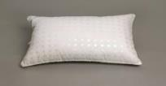
 | 50х50 | ЛПУ 50х50 | 234р. |  | 0 | 0р. |  | 246р.
 | 5. Подушка с наполнителем микроволокно"Лебяжий пух"
 | Ткань: глосс-сатин, с кантом
 | Упаковка: сумка ПВХ
 | 70х70 | ЛТП 70х70 | 607р. | 420138 | 0 | 0р. | 1.300
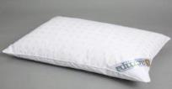
 | 50х70 | ЛТП 50х70 | 503р. | 420137 |  | 0р. | 1.000
 | 6. Подушка с наполнителем микроволокно "Лебяжий пух"
 | Ткань: тик, с кантом
 | Упаковка: пакет улучшенной прозрачности
 | 70*70 | ЛТ 70*70 | 677р. | 420095 | 0 | 0р. | 1.320
 | 50*70 | ЛТ 50*70 | 550р. | 420096 | 0 | 0р. | 1.050
Изделия с наполнителем Эвкалипт ТМ "Культура сна"
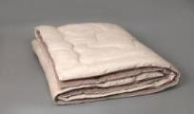 | 1. Одеяло с наполнителем из эвкалипта (пл. 300 г/кв.м)
 | Ткань: поплин (хлопок 100%), с кантом
 | Упаковка: сумка ПВХ
 | 140×205 | ЭП 1,5 | 1,803р. | 110035 | 0 | 0р. | 1.690
 | 172×205 | ЭП 2,0 | 2,115р. | 110036 | 0 | 0р. | 2.080
 | 220×200 | ЭП 2,2 | 2,631р. | 110037 | 0 | 0р. | 2.480
 | 2. Одеяло облегченное с наполнителем из эвкалипта (пл. 200 г/кв.м) ТМ Культура сна
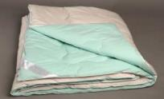
 | Ткань: поплин (хлопок 100%), с кантом
 | Упаковка: сумка ПВХ
 | 140×205 | ЭП-Лайт 1,5 | 1,622р. | 411446 | 0 | 0р. | 1.410
 | 172×205 | ЭП-Лайт 2,0 | 1,922р. | 411448 | 0 | 0р. | 1.700
 | 220×200 | ЭП-Лайт 2,2 | 2,378р. | 411449 | 0 | 0р. | 2.070
 | 3.Новинка! Одеяло летнее с наполнителем из эвкалипта (пл. 100 г/кв.м) ТМ Культура сна
 | Ткань: поплин (хлопок 100%), с кантом
 | Упаковка: сумка ПВХ
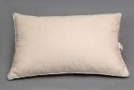
 | 140×205 | ЭПЛ 1,5 | 1,597р. | 411447 | 0 | 0р.
 | 172×205 | ЭПЛ 2,0 | 1,898р. | 411424 | 0 | 0р.
 | 220×200 | ЭПЛ2,2 | 2,355р. | 411425 | 0 | 0р.
 | 4. Подушка стеганая из волокна эвкалипта
 | Ткань: поплин (хлопок 100%), стеганный с волокном из эвкалипта, с кантом
 | Упаковка: сумка ПВХ
 | 70*70 | ЭП 70*70 | 865р. | 120026 | 0 | 0р. | 1.440
 | 50*70 | ЭП 50*70 | 708р. | 120027 | 0 | 0р. | 1.120
Изделия с Лавандой ТМ "Культура сна"

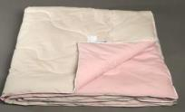
 | 1. Одеяло с лавандой (пл. 200 г/кв.м) ТМ Культура сна
 | Ткань: поплин (хлопок 100%), с кантом
 | Наполнитель: бамбуковое волокно, цветки лаванды
 | Упаковка: сумка ПВХ
 | 140×205 | ЛВП 1,5 | 1,706р. | 411451 | 0 | 0р. | 1.410
 | 172×205 | ЛВП 2,0 | 2,007р. | 411452 | 0 | 0р. | 1.700
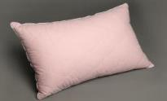
 | 220×200 | ЛВП евро | 2,462р. | 411453 | 0 | 0р. | 2.070
 | 2. Подушка стеганая с лавандой ТМ Культура сна
 | Ткань: поплин(хлопок 100%), стеганный с бамбуковым волокном, с кантом
 | Наполнитель: бамбуковое волокно, п/э микроволокно , цветки лаванды
 | Упаковка: сумка ПВХ
 | 70*70 | ЛВП 70*70 | 888 ₽ | 420189 | 0 | 0р. | 1.440
 | 50*70 | ЛВП 50*70 | 730р. | 420188 | 0 | 0р. | 1.120
Изделия с наполнителем из бамбука
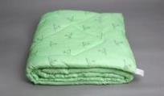 | 1. Одеяло с наполнителем из бамбукового волокна (пл. 300 г/кв.м)
 | Ткань: микрофибра, без канта
 | Упаковка: п/э пакет, ролик
 | 140*205 | БП-Л Лайт | 775р. | 110026 | 0 | 0р. | 1.410 | 775р.
 | 172*205 | БП-Л Лайт | 919р. | 110027 | 0 | 0р. | 1.700 | 919р.
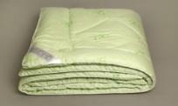
 | 220*200 | БП-Л Лайт | 1,136р. | 110028 | 0 | 0р. | 2.070 | 1,136р.
 | 2. Одеяло с наполнителем из бамбукового волокна пл.300 г/кв. м
 | Ткань: глосс-сатин, с кантом
 | Упаковка: сумка ПВХ
 | 140*205 | БТП 1,5 | 1,086 р. | 110041 | 0 | 0р. | 1.560 | 1,086 р.
 | 172*205 | БТП 2,0 | 1,203 р. | 110042 | 0 | 0р. | 1.880 | 1,203 р.
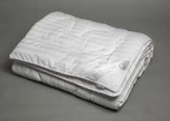
 | 220*200 | БТП 2,2 | 1,518 р. | 110043 | 0 | 0р. | 2.320 | 1,518 р.
 | 3. Одеяло с наполнителем из бамбукового волокна (пл. 300 г/кв.м)
 | Ткань: сатин (100% хлопок)
 | Упаковка: фирменная сумка ПВХ
 | 140×205 | БСЛ 1,5 | 2,523р. | 110005 | 0 | 0р. | 1.810
 | 172×205 | БСЛ 2,0 | 2,968р. | 110006 | 0 | 0р. | 2.230
 | 220×200 | БСЛ 2,2 | 3,651р. | 110007 | 0 | 0р. | 2.600
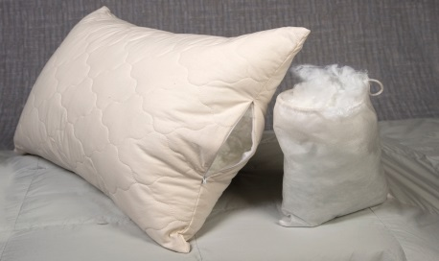
 | 4. Новинка! Подушка регулируемая на молнии
 | Ткань: поплин (хлопок 100%), стеганный с бамбуковым волокном, без канта
 | Наполнитель: микроволокно п/э "Лебяжий пух"
 | Упаковка: сумка ПВХ, мешочек для наполнителя
 | 70*70 | БЛС | 940р. | 120121 | 0 | 0р.
 | 50*70 | БЛС | 760р. | 120120 | 0 | 0р.
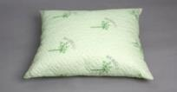 | 5.Подушка стеганная с бамбуковым волокном
 | Ткань: микрофибра стеганная с бамбуковым волокном, без канта
 | Наполнитель: микроволокно п/э "Лебяжий пух"
 | Упаковка: п/э пакет
 | 70*70 | БП-Л Лайт | 528р. | 120025 | 0 | 0р. | 1.120 | 528р.
 | 50*70 | БП-Л Лайт | 426р. | 120024 | 0 | 0р. | 0.850 | 426р.
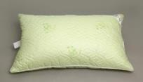
 | 6. Подушка стеганная с бамбуковым волокном
 | Ткань: глосс-сатин, с кантом
 | Наполнитель: микроволокно пэ "Лебяжий пух"
 | Упаковка: сумка ПВХ
 | 70*70 | БТП 70*70 | 697 р. | 120089 | 0 | 0р. | 1.350
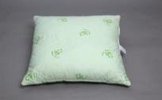
 | 50*70 | БТП 50*70 | 577 р. | 120088 | 0 | 0р. | 1.100
 | 7. Подушка стеганая с бамбуковым волокном
 | Ткань: тик (хлопок 100%) с рис. Бамбука, с кантом
 | Наполнитель: холлофайбер (шарики)
 | Упаковка: сумка ПВХ
 | 70*70 | БТС 70*70 | 828р. | 120013 | 0 | 0р. | 1.450
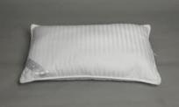
 | 50*70 | БТС 50*70 | 685р. | 120012 | 0 | 0р. | 1.130
 | 8. Подушка с наполнителем из бамбукового волокна
 | Ткань: сатин (100% хлопок), с кантом
 | Наполнитель: бамбуковое волокно
 | Упаковка: фирменная сумка ПВХ
 | 70*70 | БСЛ 70*70 | 986р. | 120006 | 0 | 0р. | 1.400
 | 50*70 | БСЛ 50*70 | 816р. | 120005 | 0 | 0р. | 1.100
Изделия из овечьей шерсти
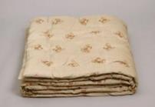 | 1. Одеяло полушерстяное: 50% овечьей шерсти, 50% полиэфирное волокно пл. 300 г/кв.м
 | Ткань: микрофибра, без канта
 | Упаковка: п/э пакет, ролик
 | 140*205 | ШП-Л Лайт | 825р. | 310062 | 0 | 0р. | 1.350
 | 172*205 | ШП-Л Лайт | 981р. | 310063 | 0 | 0р. | 1.695
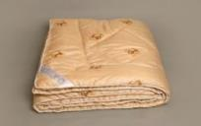
 | 220*200 | ШП-Л Лайт | 1,238р. | 310064 | 0 | 0р. | 2.020
 | 2. Одеяло полушерстяное из овечьей шерсти 50% пл.300 г/кв. м
 | Ткань: глосс-сатин, с кантом
 | Упаковка: сумка ПВХ
 | 140×205 | ШТП 1,5 | 1,051р. | 310069 | 0 | 0р. | 1.487
 | 172×205 | ШТП 2,0 | 1,227р. | 310070 | 0 | 0р. | 1.850
 | 220×200 | ШТП 2,2 | 1,495р. | 310071 | 0 | 0р. | 2.230
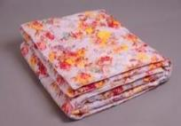 | 3. Одеяло с наполнителем из овечьей шерсти 100% пл. 420 г/кв.м
 | Ткань: бязь 100% хлопок (пл. 125 г/кв.м), с кантом
 | Упаковка: п/э пакет
 | 140×205 | ШБ 1,5 | 1,369р. | 310007 | 0 | 0р. | 1.860
 | 172×205 | ШБ 2,0 | 1,682р. | 310008 | 0 | 0р. | 2.260
 | 220×200 | ШБ 2,2 | 2,054р. | 310009 | 0 | 0р. | 2.890
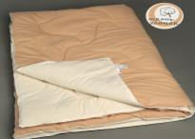
 | 4. Одеяло с наполнителем из овечьей шерсти 100% пл. 300 г/кв.м ТМ Культура сна
 | Ткань: поплин (100% хлопок), с кантом
 | Упаковка: сумка ПВХ
 | 140×205 | ОШП 1,5 | 1,810р. | 310083 | 0 | 0р. | 1.690
 | 172×205 | ОШП 2,0 | 2,140р. | 310084 | 0 | 0р. | 2.080
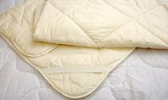
 | 220×200 | ОШП 2,2 | 2,650р. | 310085 | 0 | 0р. | 2.480
 | 6. Наматрасник с наполнителем из овечьей шерсти 80% пл. 280 г/кв.м.
 | Ткань: поликоттон (пл. 120 г/кв.м), окантовка
 | Упаковка: сумка ПВХ
 | 140*200 | НМШ 1,4 | 1,899 р. | 310001 | 0 | 0р. | 1.690
 | 160*200 | НМШ 1,6 | 2,070 р. | 310002 | 0 | 0р. | 1.870
 | 180*200 | НМШ 1,8 | 2,291 р. | 310003 | 0 | 0р. | 2.105
Изделия с наполнителем из верблюжьей шерсти
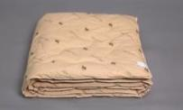 | 1. Одеяло с наполнителем из верблюжьей шерсти пл. 420 г/кв.м
 | Ткань: тик (хлопок 100%), с кантом
 | Упаковка: сумка ПВХ
 | 140*205 | ВИН 1,5 | 2,378р. | 210001 | 0 | 0р. | 2.180
 | 172*205 | ВИН 2,0 | 2,811р. | 210002 | 0 | 0р. | 2.700
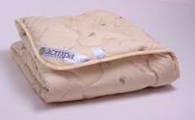
 | 220*200 | ВИН 2,2 | 3,496р. | 210003 | 0 | 0р. | 3.530
 | 2.Акция! Одеяло облегченное из верблюжьей шерсти пл. 280 г/кв.м
 | Ткань: тик (хлопок 100%), окантовка
 | Упаковка: сумка ПВХ |  | 20%скидка
 | 140×205 | ВИН-Л 1,5 | 1,769р. | 210005 | 0 | 0р. | 1.820 | 2,211р.
 | 172×205 | ВИН-Л 2,0 | 2,129р. | 210006 | 0 | 0р. | 2.220 | 2,661р.
 | 220×200 | ВИН-Л 2,2 | 2,653р. | 210007 | 0 | 0р. | 0.038 | 3,316р.
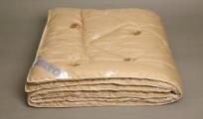
 | 3. Одеяло с наполнителем из верблюжьей шерсти 50% пл.280 г/кв. м
 | Ткань: глосс-сатин, с кантом
 | Упаковка: сумка ПВХ
 | 140×205 | ВТП 1,5 | 1,157р. | 210043 | 0 | 0р. | 1.487
 | 172×205 | ВТП 2,0 | 1,367р. | 210044 | 0 | 0р. | 1.850
 | 220×200 | ВТП 2,2 | 1,682р. | 210045 | 0 | 0р. | 2.230
Подушки декоративные
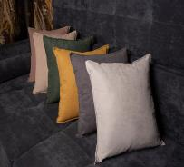
 | Подушка декоративная 48х48
 | Ткань: canvas100% полиэстер
 | Упаковка: п\э пакет
 | горчичный |  | 488р. | 420196 | 0 | 0р. | 0.470
 | зеленый |  | 488р. | 420197 | 0 | 0р. | 0.470
 | светло-серый |  | 488р. | 420198 | 0 | 0р. | 0.470
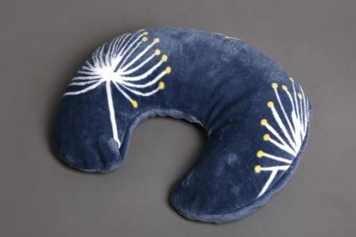
 | темно-серый |  | 488р. | 420199 | 0 | 0р. | 0.470
 | светло-бежевый |  | 488р. | 420200 | 0 | 0р. | 0.470
 | темно-бежевый |  | 488р. | 420201 | 0 | 0р. | 0.470
 | Дуга из велсофта (наполнитель пэ волокно, чехол на молнии)
 |  |  | 300р.
 | Валик из велсофта (наполнитель пэ волокно, съемный чехол)
 |  |  | 300р.
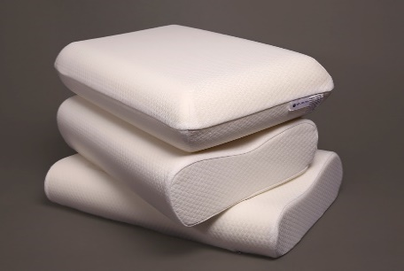
Подушки анатомические с эффектом памяти
 | 1. Подушка из пенополиуретана ТМ "Культура сна"
 | Ткань: трикотаж, состав: 50% хлопок, 50% пэ, съемный чехол на молнии
 | Упаковка: п/э пакет
 | 50х30х7/10 | Эргономика-М | 1,150р. | 120114 | 0 | 0р. | 1.650
 | 60х40х11/12 | Спа-релакс | 1,497р. | 120112 | 0 | 0р. | 1.200
 | 60х40х12 | Классика | 1,542р. | 120113 | 0 | 0р. | 0.900
 | 60х40х9/11 с гелем | Эрго-5/Г | 2,620р. | 120116 | 0 | 0р. | 1.250
Пухо-перовые изделия
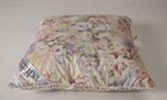 | 1. Подушка перовая. Наполнитель: 100% мелкое перо
 | Ткань: тик (100% хлопок), с кантом, с отстрочкой
 | Упаковка: п/э пакет
 | 70×70 | 1,6 кг. | 846р. | 720006 | 0 | 0р. | 1.700
 | 50×70 | 1,15кг. | 645р. | 720003 | 0 | 0р. | 1.250
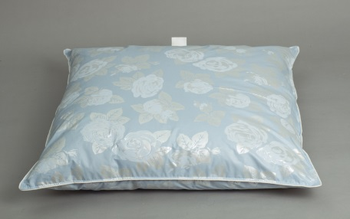
 | 50*50 | 0,75 кг. | 440р. | 720004 | 0 | 0р. | 0.780
 | 60×60 | 1,15 кг. | 680р. | 720005 | 0 | 0р. | 1.250
 | 2. Подушка с наполнителем 30% гусиный пух, 70% мелкое перо
 | Ткань: тик (100% хлопок), с кантом, с отстрочкой
 | Упаковка: п/э пакет
 | 70×70 | 1,3 кг | 1,190р. |  | 0 | 0р. | 1.400
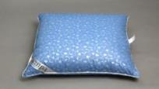
 | 50×70 | 0,9 кг | 870р. |  | 0 | 0р. | 0.950
 | 60×60 | 0,95 кг | 920р. |  | 0 | 0р. | 1.000
 | 3. Подушка с наполнителем 50% гусиный пух, 50% мелкое перо
 | Ткань: тик (100% хлопок), с кантом, с отстрочкой
 | Упаковка: сумка ПВХ, спанбонд
 | 70×70 | 1,35 кг | 1,980р. | 720023 | 0 | 0р. | 1.400
 | 50×70 | 0,95 кг | 1,470р. | 720014 | 0 | 0р. | 1.000
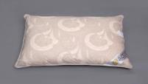 | 4. Подушка с наполнителем 100% гусинный пух
 | Ткань: тик (100% хлопок), с кантом, с отстрочкой
 | Упаковка: сумка ПВХ, спанбонд
 | 70×70 | 1,25 кг | 4,770р. | 720019 | 0 | 0р. | 1.350
 | 50×70 | 1.0р. | 3,500р. | 720010 | 0 | 0р. | 1.100
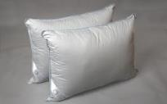 | 5. Подушка трехкамерная ЛЮКС
 | Наполнитель: внутренняя камера-перо, наружные камеры: 100% пух
 | Ткань: батист (100% хлопок), с кантом, с отстрочкой
 | Упаковка: сумка ПВХ, спанбонд
 | 70×70 | 1,5 кг | 4,070р. | 72051 | 0 | 0р. | 1.560
 | 50×70 | 1,05 кг | 3,100р. | 72050 | 0 | 0р. | 1.880
 | 6. Одеяло пуховое ЛЮКС
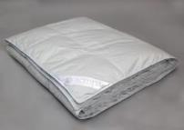
 | Наполнитель: 100% пух
 | Ткань: батист (100% хлопок), с кантом, с отстрочкой
 | Упаковка: сумка ПВХ, спанбонд |  |  |  | 0 | 0р.
 | 140х205 |  | 12,312р. | 710001 | 0 | 0р.
 | 172х205 |  | 16,632р. | 710002 | 0 | 0р.
 | 220х200 |  | 18,360р. | 710003 | 0 | 0р.

Постельное белье
 | Прайс-лист Компания «Астра» |  |  | Быстрый переход к изделиям: | «Комфорт»
 | от 1 декабря 2025 года |  |  |  | «Престиж»
 | Постельное белье |  |  |  | под заказ

Фотография | Размеры, см | Цена c ндс | Код товара | Заказ | Сумма
 |  |  |  | шт. | 0р.
Чехлы защитные из ткани Аквастоп |  |  |  |  | 0р.

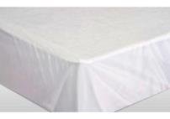
 | Защитный чехол на матрас Аквастоп на резинке в углах, спальное место из ткани Мулитекс (внутренняя сторона непромакаемая мембрана 100% пэ, внешняя махровое полотно 100% хлопок), боковые стороны поликотон пл. 120 г/кв.м
 | 80х200х26 | 875р. | 911495 | 0 | 0р.
 | 90х200х26 | 896р. | 911484 | 0 | 0р.
 | 140х200х26 | 1,183р. | 911491 | 0 | 0р.
 | 160х200х26 | 1,307р. | 911492 | 0 | 0р.
 | 180х200х26 | 1,480р. | 911493 | 0 | 0р.
 | Защитный чехол Аквастоп на подушку из ткани Мулитекс (внутренняя сторона непромакаеиая мембрана 100% пэ, внешняя махровое полотно 100% хлопок), застежка молния

 | 50х70 | 281р. | 7470975 | 0 | 0р.
 | 70х70 | 335р. | 7470976 | 0 | 0р.
Постельное белье из бязи (100% хлопок, пл. 125 г/кв.м)
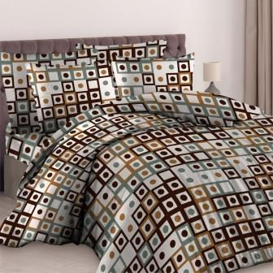 | 1. Комплект постельного белья | 5% скидка
 | Полуторный (пододеяльник 145х210, простыня 150х215, наволочка 50×70) | 1,176р. | 830027 | 0 | 0р. | 1,238р.
 | Полуторный (пододеяльник 145х210, простыня 150х215, 2 наволочки 70×70) | 1,389р. | 830026 | 0 | 0р. | 1,462р.
 | Двойной (пододеяльник 175х210, простыня 180х215, 2 наволочки 70×70) | 1,630р. | 830030 | 0 | 0р. | 1,716р.
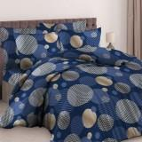
 | Евро (пододеяльник 220×200, простыня 220×240, 2 наволочки 70×70) | 1,934р. | 830034 | 0 | 0р. | 2,036р.
 | Семейный (2 пододеяльника 210×145, простыня 220×240, 2 наволочки 70×70) | 2,277р. | 830035 | 0 | 0р. | 2,397р.
 | 2. Комплект наволочек (2 шт.)
 | 70×70 | 346 ₽ | 840012 | 0 | 0р.
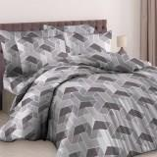
 | 50×70 | 292 ₽ | 840010 | 0 | 0р.
 | 60×60 | 313 ₽ | 840011 | 0 | 0р.
 | 50×50 | 270 ₽ | 840009 | 0 | 0р.
 | 40×60 | 238 ₽ | 840008 | 0 | 0р.
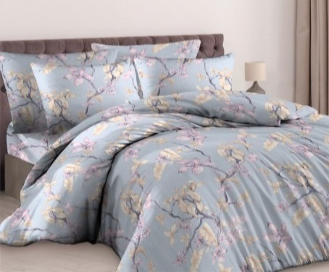
 | 40×40 | 184 ₽ | 840007 | 0 | 0р.
 | 3. Простыня
 | 150×215 | 427 ₽ | 840082 | 0 | 0р.
 | 180×215 | 518 ₽ | 840084 | 0 | 0р.
 | 220×240 | 659 ₽ | 840085 | 0 | 0р.
 | 4. Пододеяльник
 | Полуторный 145×210 | 745 ₽ | 840039 | 0 | 0р.
 | Двойной 175х210 | 923 ₽ | 840040 | 0 | 0р.
 | Евро 200×220 | 1,091 ₽ | 840041 | 0 | 0р.
Постельное белье из поплина (100% хлопок, пл. 120 г/кв.м)
 | 1. Комплект постельного белья | скидка 5%
 | Полуторный с 1 нав. 50х70 (детские расцветки) (пододеяльник 215×145, простыня 215×150, 1 нав.50×70) | 1,587 ₽ |  | 0 | 0р. | 1,671 ₽
 | Полуторный (пододеяльник 145х215, простыня 150х215, 2 наволочки 70×70 либо 50х70) | 1,925 ₽ |  | 0 | 0р. | 2,026 ₽
 | Двойной (пододеяльник 175х215, простыня 180х215, 2 наволочки 70×70) | 2,197 ₽ |  | 0 | 0р. | 2,313 ₽
 | Двойной + (пододеяльник 175х215, простыня 220×240, 2 наволочки 70×70 либо 50х70) | 2,379 ₽ |  | 0 | 0р. | 2,503 ₽
 | Евро (пододеяльник 220×200, простыня 220×240, 2 наволочки 70×70 либо 50х70) | 2,697 ₽ |  | 0 | 0р. | 2,839 ₽
 | Семейный (2 пододеяльника 145х215, простыня 220×240, 2 наволочки 70×70) | 3,164 ₽ |  | 0 | 0р. | 3,330 ₽
Постельное белье отдельными предметами из поплина(100% хлопок)
 | 2. Комплект наволочек (2 шт.)
 | 70×70 | 434р. | 840363 | 0 | 0р.
 | 50×70 | 284р. | 840362 | 0 | 0р. | 355р.
 | 60×60 | 391р. | 840240 | 0 | 0р.
 | 50×50 | 279р. | 840241 | 0 | 0р.
 | 40×60 | 279р. | 840242 | 0 | 0р.
 | 40×40 | 224р. | 840243 | 0 | 0р.
 | 3. Простыня
 | 150×215 | 563р. | 840353 | 0 | 0р.
 | 180×215 | 659р. | 840354 | 0 | 0р.
 | 220×240 | 856р. | 840355 | 0 | 0р.
 | 90х200х26 на резинке | 760р. | 840106 | 0 | 0р.
 | 140×200×26 на резинке | 928р. | 840356 | 0 | 0р.
 | 160×200×26 на резинке | 946р. | 840357 | 0 | 0р.
 | 180×200×26 на резинке | 1,115р. | 840358 | 0 | 0р.
 | 4. Пододеяльник
 | Полуторный 145×215 | 1,062р. | 840359 | 0 | 0р.
 | Двойной 175х215 | 1,220р. | 840360 | 0 | 0р.
 | Евро 200х220 | 1,587р. | 840361 | 0 | 0р.
Постельное белье из сатина набивного
 | Новинка! Набор постельного белья с одеялом
 | Набор Постельное белье с одеялом Полуторный | 2,900р. | 8471267 | 0 | 0р.
 | Набор Постельное белье с одеялом Двойной + | 3,500р. | 8471268 | 0 | 0р.
 | Набор Постельное белье с одеялом Евро | 4,600р. | 8571269 | 0 | 0р.
 | 1. Комплект постельного белья | скидка 5%
 | Полуторный детский (пододеяльник 145х215, простыня 150х220, 1 наволочка 50х70) | 2,116 ₽ |  | 0 | 0р. | 2,227 ₽
 | Полуторный (пододеяльник 145х215, простыня 150х220, 2 наволочки 70×70 либо 50х70) | 2,348р. |  | 0 | 0р. | 2,472р.
 | Двойной + (пододеяльник 175х215, простыня 220×240, 2 наволочки 70×70 либо 50х70) | 2,873р. |  | 0 | 0р. | 3,024р.
 | Евро (пододеяльник 220×200, простыня 220×240, 4 наволочки: 70×70-2 шт, 50х70 с "ушками"-2 шт.) | 3,986р. |  | 0 | 0р. | 4,196р.
 | Семейный (2 пододеяльника 145х215, простыня 220×240, 4 наволочки: 70×70-2 шт, 50х70 с "ушками"-2 шт.) | 4,555р. |  | 0 | 0р. | 4,795р.
 | 2. Комплект наволочек 2 шт.
 | 70х70 | 468р. | 840132 | 0 | 0р.
 | 50х70 | 379р. | 840131 | 0 | 0р.
 | 40х60 | 279р. | 827071 | 0 | 0р.
Постельное белье из сатина Премиум
 | Состав ткани: хлопок 100%, конструкция 60*60/200*100
 | Упаковка: коробка с прозрачным верхом
 | Двойной плюс (пододеяльник 175х215, простыня 220х240, 2 наволочки 50х70 с "ушками", | 5,454 ₽ |  | 0 | 0р.
 | Евро (пододеяльник 220×200, простыня 220×240, 4 наволочки: 70×70-2 шт, 50х70 с "ушками"-2 шт.) | 7,398р. |  | 0 | 0р.
 | Семейный (2 пододеяльника 145х215, простыня 220×240, 4 наволочки: 70×70-2 шт, 50х70 с "ушками"-2 шт.) | 8,424р. |  | 0 | 0р.
 | Полуторный (пододеяльник 145х215, простыня 150х220, 2 нав. 50х70) | 3,942р. |  | 0 | 0р.
Постельное белье из страйп-сатина пл. 140 г/кв.м (цв.белый)
 | 1. Простыня | цена снижена!
 | 150×230 | 825р. |  | 0 | 0р.
 | 180×230 | 965р. |  | 0 | 0р.
 | 240х230 | 1,270р. |  | 0 | 0р.
 | 260х230 | 1,370р. |  | 0 | 0р.
 | 90х200х25 на резинке | 980р. |  | 0 | 0р.
 | 140×200×26 на резинке | 1,330р. |  | 0 | 0р.
 | 160×200×26 на резинке | 1,390р. |  | 0 | 0р.
 | 180×200×26 на резинке | 1,600р. |  | 0 | 0р.
 | 200х200х26 на резинке | 1,660р. |  | 0 | 0р.
 | 2. Пододеяльник
 | 145×210 | 1,550р. |  | 0 | 0р.
 | 175х210 | 1,840р. |  | 0 | 0р.
 | 220х205 | 2,295р. |  | 0 | 0р.
 | 3. Наволочка 2 шт.
 | 50х70 | 465р. |  | 0 | 0р.
 | 70х70 | 615р.
Постельное белье из страйп-сатина белого пл. 130 кв/м минус 10%
Новинка! Постельное белье из вареного хлопка Премиум
 | 1. Простыня
 | 150×230 | 1,318р. |  | 0 | 0р.
 | 180×230 | 1,534р. |  | 0 | 0р.
 | 240х230 | 2,009р. |  | 0 | 0р.
 | 260х230 | 2,160р. |  | 0 | 0р.
 | 160×200×30 на резинке | 2,236р. |  | 0 | 0р.
 | 180×200×30 на резинке | 2,592р. |  | 0 | 0р.
 | 2. Пододеяльник
 | 145×210 | 2,430р. |  | 0 | 0р.
 | 175х210 | 2,894р. |  | 0 | 0р.
 | 220х205 | 3,607р. |  | 0 | 0р.
 | 3. Наволочка 2 шт.
 | 50х70 | 761р. |  | 0 | 0р.
 | 70х70 | 983р.
Новинка! Постельное белье из сатина гладкокрашенного
 | 1. Комплект наволочек 2 шт.
 | 50х70 | 500р. |  | 0 | 0р.
 | 70х70 | 660р. |  | 0 | 0р.
 | 40х60 | 360р. |  | 0 | 0р.
 | 2. Простыня на резинке
 | 90х200х26 | 1,080р. |  | 0 | 0р.
 | 140×200×26 | 1,420р. |  | 0 | 0р.
 | 160×200×26 | 1,470р. |  | 0 | 0р.
 | 180×200×26 | 1,650р. |  | 0 | 0р.
Сошьем под заказ, цены по запросу у менеджера:
Постельное белье из страйп-сатина пл. 140 г/кв.м полоса 1х1,3х3
Постельное белье из бязи отбеленной пл. 125 и 142 г/кв.м
Постельное белье из бязи набивной пл. 142 г/кв.м
и др. позиции по Вашему запросу

